Postavka
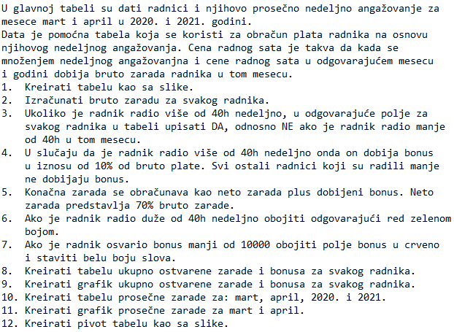
Ime i prezime | Nedeljno angažovanje (u satima) | Mesec | Godina | Bruto zarada | Radili više od 40h nedeljno (DA/NE) | Bonus | Neto zarada + bonus | Godina | Mesec | Cena radnog sata
 |  |  |  |  |  |  |  | 2020 | Mart | 2000
Andrijana Kovačić | 40 | Mart | 2020 |  |  |  |  | 2020 | April | 2300
Magdalena Kovač | 45 | Mart | 2021 |  |  |  |  | 2021 | Mart | 2100
Ljubica Marković | 35 | Mart | 2020 |  |  |  |  | 2021 | April | 2200
Draga Babić | 24 | Mart | 2021
Jovana Branković | 75 | Mart | 2020
Andrijana Jovanović | 40 | Mart | 2021
Stefan Zorić | 48 | Mart | 2020 |  |  |  |  | Zaposleni |  | Ukupno ostvarena zarada | Bonusi
Jana Nikolić | 25 | Mart | 2021
Aleksa Mitić | 30 | Mart | 2020 |  |  |  |  | Andrijana Kovačić
Ljubinka Lukić | 62 | Mart | 2021 |  |  |  |  | Magdalena Kovač
Mladan Jović | 70 | Mart | 2020 |  |  |  |  | Ljubica Marković
Stojan Tomić | 21 | Mart | 2021 |  |  |  |  | Draga Babić
Igor Filipović | 12 | Mart | 2020 |  |  |  |  | Jovana Branković
Jelica Tomić | 40 | Mart | 2021 |  |  |  |  | Andrijana Jovanović
Živka Leković | 45 | Mart | 2020 |  |  |  |  | Stefan Zorić
Tatjana Đorđević | 35 | Mart | 2021 |  |  |  |  | Jana Nikolić
Milorad Nikolić | 24 | Mart | 2020 |  |  |  |  | Aleksa Mitić
Tadija Pavlović | 75 | Mart | 2021 |  |  |  |  | Ljubinka Lukić
Isidora Perović | 70 | Mart | 2020 |  |  |  |  | Mladan Jović
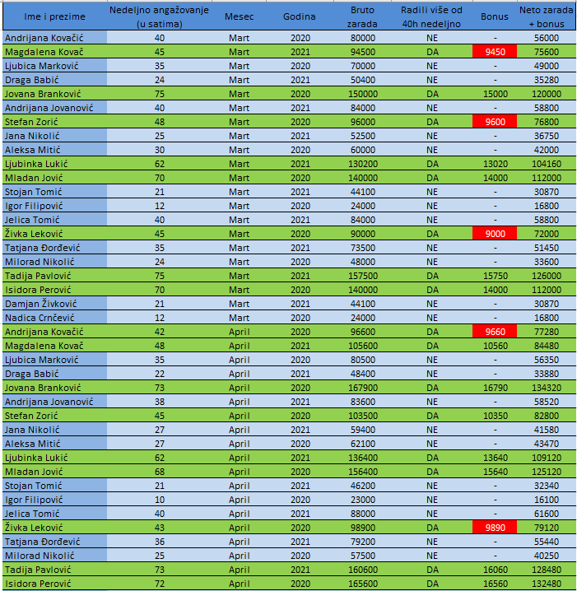
Damjan Živković | 21 | Mart | 2021 |  |  |  |  | Stojan Tomić
Nadica Crnčević | 12 | Mart | 2020 |  |  |  |  | Igor Filipović
Andrijana Kovačić | 42 | April | 2020 |  |  |  |  | Jelica Tomić
Magdalena Kovač | 48 | April | 2021 |  |  |  |  | Živka Leković
Ljubica Marković | 35 | April | 2020 |  |  |  |  | Tatjana Đorđević
Draga Babić | 22 | April | 2021 |  |  |  |  | Milorad Nikolić
Jovana Branković | 73 | April | 2020 |  |  |  |  | Tadija Pavlović
Andrijana Jovanović | 38 | April | 2021 |  |  |  |  | Isidora Perović
Stefan Zorić | 45 | April | 2020 |  |  |  |  | Damjan Živković
Jana Nikolić | 27 | April | 2021 |  |  |  |  | Nadica Crnčević
Aleksa Mitić | 27 | April | 2020
Ljubinka Lukić | 62 | April | 2021
Mladan Jović | 68 | April | 2020 |  |  |  |  | Period | Prosečna zarada
Stojan Tomić | 21 | April | 2021 |  |  |  |  | Mart
Igor Filipović | 10 | April | 2020 |  |  |  |  | April
Jelica Tomić | 40 | April | 2021 |  |  |  |  | 2020
Živka Leković | 43 | April | 2020 |  |  |  |  | 2021
Tatjana Đorđević | 36 | April | 2021
Milorad Nikolić | 25 | April | 2020
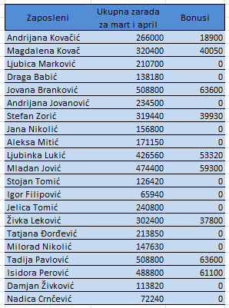
Tadija Pavlović | 73 | April | 2021
Isidora Perović | 72 | April | 2020
Damjan Živković | 17 | April | 2021
Nadica Crnčević | 12 | April | 2020
Andrijana Kovačić | 40 | Mart | 2021
Magdalena Kovač | 45 | Mart | 2020
Ljubica Marković | 35 | Mart | 2021
Draga Babić | 24 | Mart | 2020
Jovana Branković | 75 | Mart | 2021
Andrijana Jovanović | 40 | Mart | 2020
Stefan Zorić | 48 | Mart | 2021
Jana Nikolić | 25 | Mart | 2020
Aleksa Mitić | 30 | Mart | 2021
Ljubinka Lukić | 62 | Mart | 2020
Mladan Jović | 70 | Mart | 2021
Stojan Tomić | 21 | Mart | 2020
Igor Filipović | 12 | Mart | 2021
Jelica Tomić | 40 | Mart | 2020
Živka Leković | 45 | Mart | 2021
Tatjana Đorđević | 35 | Mart | 2020
Milorad Nikolić | 24 | Mart | 2021
Tadija Pavlović | 75 | Mart | 2020
Isidora Perović | 70 | Mart | 2021
Damjan Živković | 21 | Mart | 2020
Nadica Crnčević | 12 | Mart | 2021
Andrijana Kovačić | 42 | April | 2021
Magdalena Kovač | 48 | April | 2020
Ljubica Marković | 35 | April | 2021
Draga Babić | 22 | April | 2020
Jovana Branković | 73 | April | 2021
Andrijana Jovanović | 38 | April | 2020
Stefan Zorić | 45 | April | 2021
Jana Nikolić | 27 | April | 2020
Aleksa Mitić | 27 | April | 2021
Ljubinka Lukić | 62 | April | 2020
Mladan Jović | 68 | April | 2021
Stojan Tomić | 21 | April | 2020
Igor Filipović | 10 | April | 2021
Jelica Tomić | 40 | April | 2020
Živka Leković | 43 | April | 2021
Tatjana Đorđević | 36 | April | 2020
Milorad Nikolić | 25 | April | 2021
Tadija Pavlović | 73 | April | 2020
Isidora Perović | 72 | April | 2021
Damjan Živković | 17 | April | 2020
Nadica Crnčević | 12 | April | 2021

Grafici
